Arkusz1
Hej! Poproszę o dodanie liczenia sekwencji inputów.
Obecnie skrypt liczy wyniki dla licznych kombinacji Alfa, Beta, Gamma i podaje je w serii tabel
Prośba o dodanie możliwości liczenia wyników dla serii konkretnych alfa, beta i gamma
Wyniki to deltaAlfa, deltaBeta, deltaGamma i deltaT w (zaledwie!) jednej tabeli
Input to seria linii z indentyfikatorem czasowym i kątami
Linii może być od 1 do ilu się wpisze, szacuję że 100 może się zdarzyć
Niech się liczy dla wszystkich wprowadzonych, ja już je dobiorę wcześniej :)
Przykład inputu (żółty)
Czas | Alfa | Beta | Gamma
0.1 | 1 | -1 | 0
0.2 | 2 | -2 | 25
0.3 | 3 | -3 | -420.69
1 | 4 | -4 | 21.37
Pożądany otput
Czas | deltaAlfa | deltaBeta | deltaGamma | deltaT
0.1 | n | n | n | n
0.2 | n | n | n | n
0.3 | n | n | n | n
1 | n | n | n | n
Przy czym n!=n, wiadomo :P
Chyba fajnie by było, jakby na poczatku skryptu był switch: licz kombinacja/licz linijki, w ten sposób nie trzeba mieć 2 wersji, które się mogą rozjechać

Niestety zmieniłem inputy, teraz są srogie w opór
 | Błąd położenia osi liniowy [mm] |  |  | Błąd orientacji osi kątowy [deg]
 | x | y | z | fix | fiy | fiz
Y | 15.23 | 15.55 | 15.77 | 4.17 | 2.58 | 2.17
Z | 20.48 | 18.46 | 21.84 | 5.36 | 3.91 | 2.52
X | 17.61 | 17.98 | 23.06 | 4.61 | 5.76 | 4.74

Są za to mniejsza zakresy kątów
 | od | do
Alfa | -30 | 27
Beta | -40 | 38
Gamma | -10 | 120

Pożądany układ wyników - tabela zbiorcza jak to wygląda w treści
(będę prosił o zawartośc, ja już sobie przekleję do ładnej wordowej, dodam gammy itd. - wystarczą mi po 8 wartości (4 błedy i dla jakiej gammy jest każdy) żeby je wstawic do kazdej komórki
Screen jak lama bo się źle kopiuje |  |  |  |  |  |  |  | Tak a wygladac w treści
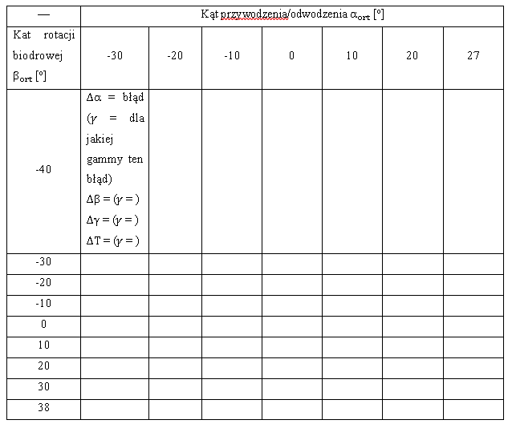
— | Kąt przywodzenia/odwodzenia alfa [deg]
Kat rotacji biodrowej beta [deg] | -30 | -20 | -10 | 0 | 10 | 20 | 27
-40 | Δα = błąd (γ = dla jakiej gammy ten błąd) Δβ = (γ = ) Δγ = (γ = ) ΔT = (γ = )
-30
-20
-10
0
10
20
30
38

I indywidualna tabelka - przykład jednej z mnóstwa |  |  |  |  |  |  |  | Ich nie będzie w treści, ale jest jakby wzór jak je czytac gdyby ktos wścibsko się do nich dobrał
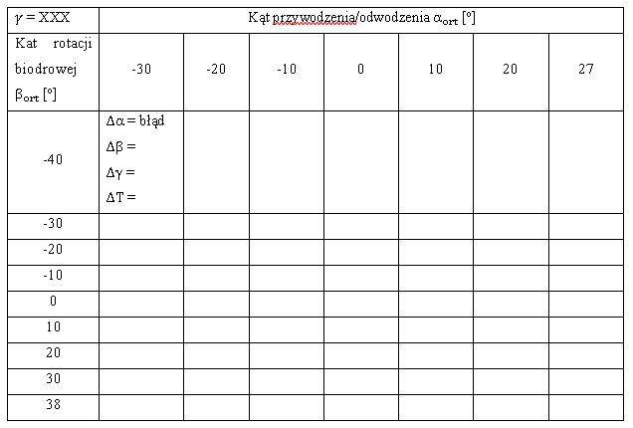
gamma = ileś | Kąt przywodzenia/odwodzenia alfa [deg]
Kat rotacji biodrowej beta [deg] | -30 | -20 | -10 | 0 | 10 | 20 | 27
-40 | Δα = błąd Δβ = Δγ = ΔT =
-30
-20
-10
0
10
20
30
38

Proponuję żeby z programu wychodziło tak, jeśli to nie jest fanaberia (jasnozielony nagłówek, ciemnozielona zawartość zmienna) - w miarę czytelne i ułatwia kopiowanie i dodawanie opisu
Jestme otwarty na propozycje uproszczenia (albo storpedowanie bo to jest fanaberia), może da się łatwiej
Zbiorcza
 |  | Alfa
Beta | Wartość | -30 | Błąd dla Gamma | -20 | Błąd dla Gamma | …
-40 | deltaAlfa | n | g | n | g | …
-40 | deltaBeta | n | g | n | g | …
-40 | deltaGamma | n | g | n | g | …
-40 | deltaT | n | g | n | g | …
-30 | deltaAlfa | n | g | n | g | …
-30 | deltaBeta3 | n | g | n | g | …
-30 | deltaGamma | n | g | n | g | …
-30 | deltaT | n | g | n | g | …
… | … | … | … | … | … | …

Jedna z wielu
Gamma
n
 |  | Alfa
Beta | Wartość | -30 | -20 | …
-40 | deltaAlfa | n | n | …
-40 | deltaBeta | n | n | …
-40 | deltaGamma | n | n | …
-40 | deltaT | n | n | …
-30 | deltaAlfa | n | n | …
-30 | deltaBeta3 | n | n | …
-30 | deltaGamma | n | n | …
-30 | deltaT | n | n | …
… | … | … | … | …

